Лист1
ООО "Компания ВЕСТ" | г. Воронеж, ул. Остужева, 66а
ИНН: 3666049815 | e-mail: info@ooowest.ru
КПП:366101001 | Тел. +7 (473) 244-64-64
 | www.ooowest.ru
Дата генерации файла: | 16.07.2024
картинка | Код товара | Наименование | цена

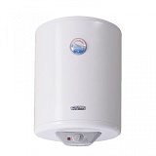 | 01690 | Электрический водонагреватель DeLuxe W50V1 | 10511
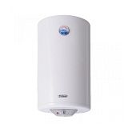 | 01691 | Электрический водонагреватель DeLuxe W80V1 | 11702
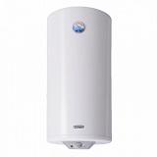 | 01692 | Электрический водонагреватель DeLuxe W100V1 | 12909
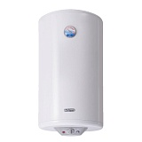 | 02384 | Электрический водонагреватель 3W80VH1 DeLuxe | 15534
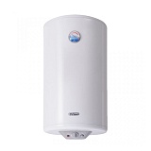 | 02652 | Электрический водонагреватель DeLuxe W80VH1 сухой ТЭН | 14267
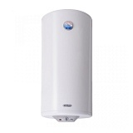 | 02666 | Электрический водонагреватель DeLuxe W100VH1 сухой ТЭН | 15668
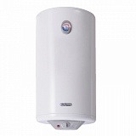 | 02960 | Электрический водонагреватель DeLuxe 3W80V1 Slim | 12188
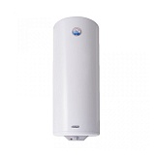 | 03749 | Электрический водонагреватель DeLuxe W120V | 13644
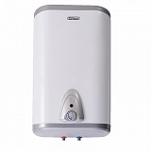 | 04360 | Электрический водонагреватель DeLuxe 5W40V1 | 11970
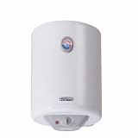 | 09995 | Электрический водонагреватель DeLuxe 3W30V1 Slim | 9809
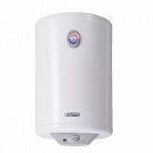 | 09996 | Электрический водонагреватель DeLuxe 3W40V1 Slim | 10325
 | 09997 | Электрический водонагреватель DeLuxe 3W50V1 Slim | 10617
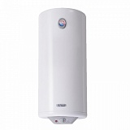 | 09998 | Электрический водонагреватель DeLuxe 3W60V1 Slim | 11310
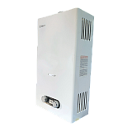 | 17582 | Газовый водонагреватель ВПГ-8 ВЕСТ | 9900
 | 17583 | Газовый водонагреватель ВПГ-10 ВЕСТ | 10900
 | 17584 | Газовый водонагреватель ВПГ-12 ВЕСТ | 12900
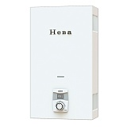 | 17664 | Газовый водонагреватель НЕВА-4510 | 13800
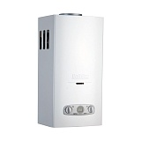 | 17666 | Газовый водонагреватель НЕВА-4511 | 15100
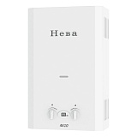 | 17687 | Газовый водонагреватель НЕВА-4610 | 11845
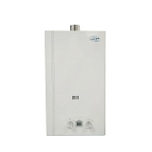 | 17760 | Газовый водонагреватель Волна JSD-20 турбо | 14600
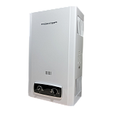 | 17980 | Газовый водонагреватель МАСТЕР ВПГ-10М с индикатором | 9900
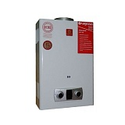 | 18209 | Газовый водонагреватель Ладогаз ВПГ-10Е | 16100
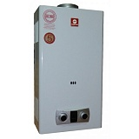 | 18211 | Газовый водонагреватель Ладогаз ВПГ-11PL | 18600
 | 18212 | Газовый водонагреватель Ладогаз ВПГ-11PL-01 | 18900
 | 18213 | Газовый водонагреватель Ладогаз ВПГ-14FD | 23000
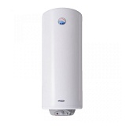 | 18311 | Электрический водонагреватель DeLuxe W120VH1 сухой ТЭН | 16364
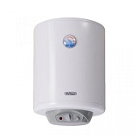 | 18313 | Электрический водонагреватель DeLuxe W50VH1 сухой ТЭН | 13229
 | 19240 | Газовый водонагреватель Ладогаз ВПГ-11ED-01 | 15000
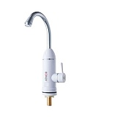 | 19601 | Электрический проточный водонагреватель Atmor ТАР 3 | 1990
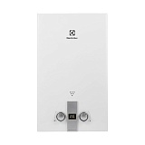 | 20747 | Газовый водонагреватель Electrolux GWH 10 High Perfomance Есо | 14000
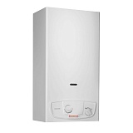 | 21024 | Газовый водонагреватель IMMERGAS Julius Star 11 PR пьезо 3.027526 | 16615
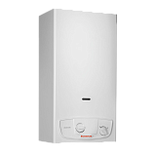 | 21025 | Газовый водонагреватель IMMERGAS Julius Star 11 ER 3.027525 | 19739
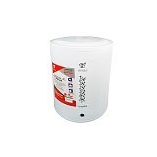 | 25594 | Электрический водонагреватель Royal Clima TinoSS RWH-TS10-RS нижние выходы | 4990
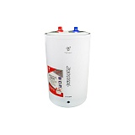 | 25597 | Электрический водонагреватель Royal Clima TinoSS RWH-TS15-RSU верхние выходы | 4990
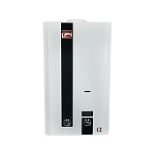 | 25659 | Газовый водонагреватель Лемакс 20М | 12565
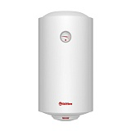 | 25753 | Электрический водонагреватель Thermex Titanium Heat 50V | 9590
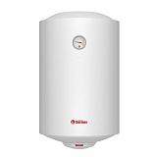 | 25754 | Электрический водонагреватель Thermex Titanium Heat 80V | 9640
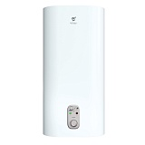 | 25785 | Электрический водонагреватель Royal Clima RWH-A80-FE ALFA | 15420
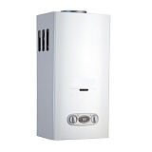 | 25925 | Газовый водонагреватель ВПГ 10S VilTerm | 14790
 | 25926 | Газовый водонагреватель ВПГ 11S VilTerm | 15490
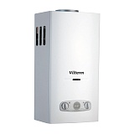 | 25927 | Газовый водонагреватель ВПГ 13S VilTerm | 17490
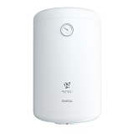 | 25952 | Электрический водонагреватель Royal Clima RWH-OM30-RE Omega | 7990
 | 25953 | Электрический водонагреватель Royal Clima RWH-OM50-RE Omega | 9300
 | 25954 | Электрический водонагреватель Royal Clima RWH-OM80-RE Omega | 11300
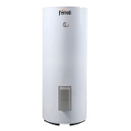 | 26212 | Бойлер косвенного нагрева Ferroli EcoUnit F100 1C | 59794
 | 26213 | Бойлер косвенного нагрева Ferroli EcoUnit F150 1C | 70699
 | 26214 | Бойлер косвенного нагрева Ferroli Ecounit F200 1C | 78908
 | 26215 | Бойлер косвенного нагрева Ferroli EcoUnit F300 1C | 97042
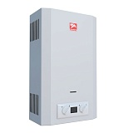 | 26434 | Газовый водонагреватель Лемакс Classic 20 | 14543
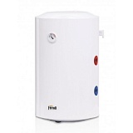 | 27351 | Водонагреватель комбинированный PTO 80V Ferroli | 23938
 | 27352 | Водонагреватель комбинированный PTO 100V Ferroli | 26344
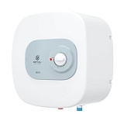 | 27837 | Электрический водонагреватель Royal Clima Delta RWH-D10-FE нижние выходы | 5500
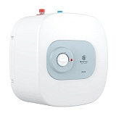 | 27838 | Электрический водонагреватель Royal Clima Delta RWH-D10-FEU верхние выходы | 5500
 | 27839 | Электрический водонагреватель Royal Clima Delta RWH-D15-FE нижние выходы | 6250
 | 27840 | Электрический водонагреватель Royal Clima Delta RWH-D15-FEU верхние выходы | 6250
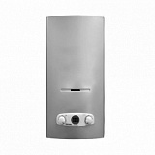 | 28029 | Газовый водонагреватель ВПГ S11 VilTerm серебро | 15590
 | 28386 | Газовый водонагреватель ВПГ S10 VilTerm серебро | 14890
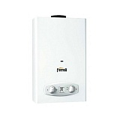 | 28502 | Газовый водонагреватель VERONA 11D FERROLI | 13785
 | 28527 | Газовый водонагреватель ВПГ S13 VilTerm серебро | 17590
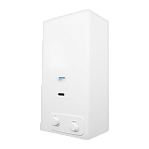 | 28705 | Газовый водонагреватель Siberia Dream 11 пьезорозжиг | 18200
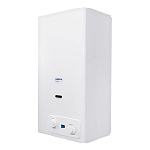 | 28706 | Газовый водонагреватель Siberia Dream 11i | 23400
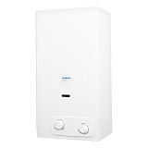 | 28707 | Газовый водонагреватель Siberia Dream 14 пьезорозжиг | 23300
 | 28708 | Газовый водонагреватель Siberia Dream 14i | 27900
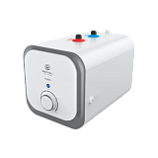 | 29444 | Водонагреватель Royal Сlima RWH-FS7-CEU верхние выходы | 5990
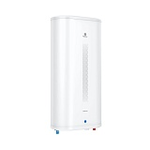 | 29647 | Электрический водонагреватель Royal Clima SIGMA RWH-SG30 | 10990
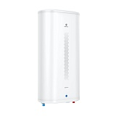 | 29648 | Электрический водонагреватель Royal Clima SIGMA RWH-SG50 | 12990
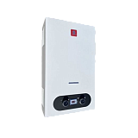 | 29702 | Газовый водонагреватель Ладогаз ВПГ 10S-01 | 13600
 | 29933 | Электрический водонагреватель Royal Clima SIGMA RWH-SG80-FS | 16000
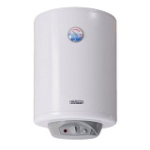 | 30174 | Электрический водонагреватель 3W60VH1 DeLuxe | 14988
 | 30175 | Электрический водонагреватель 3W50VH1 DeLuxe | 14391
 | 30267 | Электрический водонагреватель Royal Clima SIGMA RWH-SG100-FS | 17990
 | 30280 | Газовый водонагреватель ВПГ S10 VilTerm цвет черный | 14990
 | 30973 | Электрический проточный водонагреватель Thermex City 6500 | 2990
 | 31011 | Электрический проточный водонагреватель Thermex ETALON Plus 4500 | 2990
 | 31107 | Водонагреватель комбинированный PTO 120V Ferroli | 30777
 | 31254 | Электрический водонагреватель EDISSON ES 30V | 5990
 | 31255 | Электрический водонагреватель EDISSON ER 50V | 6490
 | 31256 | Электрический водонагреватель EDISSON ER 80V | 7860
 | 31530 | Электрический водонагреватель Royal Clima RWH-SGD80-FS нержавейка | 16990
 | 31580 | Электрический водонагреватель Royal RWH-SGD100-FS нержавейка | 16990
 | 31693 | Электрический водонагреватель Thermex Ceramik 30V | 11990
 | 31712 | Электрический водонагреватель Royal RWH-SGD30-FS нержавейка | 10990
 | 31713 | Электрический водонагреватель Royal RWH-SGD50-FS нержавейка | 12590
 | 31865 | Электрический проточный водонагреватель Thermex Urban Combi 6500 | 2990
 | 32041 | Электрический водонагреватель Thermex Titanium Heat 30V | 7990
 | 32042 | Электрический водонагреватель Thermex Ceramik 50V | 13590
 | 33269 | Электрический водонагреватель МК 30V Thermex | 11990
 | 33270 | Электрический водонагреватель МК 50V Thermex | 14990
 | 33271 | Электрический водонагреватель МS 50V Pro Thermex | 16990
 | 33467 | Газовый водонагреватель Ладогаз ВПГ-13PL | 16000
 | 33477 | Электрический проточный водонагреватель Thermex RIO 3000 | 2100
 | 33678 | Газовый водонагреватель Royal Thermo GWH 10 Inflame | 13390
 | 33679 | Газовый водонагреватель Royal Thermo GWH 10 Inflame Grafit | 14390
 | 33680 | Газовый водонагреватель Royal Thermo GWH 14 Inflame | 17290
 | 33690 | Бойлер косвенного нагрева Ferroli EcoUnit N 150 1C | 64947
 | 33691 | Бойлер косвенного нагрева Ferroli EcoUnit N 200 1C | 72489
 | 33692 | Бойлер косвенного нагрева Ferroli EcoUnit N 300 1C | 89147
 | 33693 | Бойлер косвенного нагрева Ferroli EcoUnit N 100 1C | 54929
 | 33694 | Газовый водонагреватель Royal Thermo GWH 12 Inflame | 15390
 | 33695 | Газовый водонагреватель Royal Thermo GWH 11 Royce | 17290
 | 33696 | Газовый водонагреватель Royal Thermo GWH 11 Piezo Pro | 19990

